欲しいイラスト
イラストについて
追加分のイラストです

【アイコン】

パソコン
紙
矢印




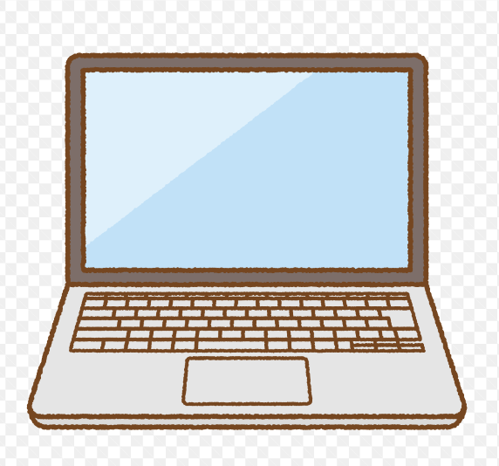
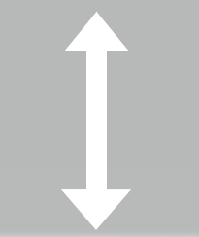

パソコンは、見た目は下で、画面内は上みたいにグラフ的なのを入れてほしいです
矢印はマウスカーソルと、下の 上下を指してる物両方お願いします

